Instruções
 |  | Instruções de utilização do Anexo ao Modelo de relatório de Verificação PCIP-RAA - v1.9

(Campos 8, 9 e 10 do Modelo de Relatório de Verificação)

Para o adequado preenchimento deste ficheiro, devem ser tidos em consideração os critérios definidos no documento "Termos e Condições para a Realização de Verificação do Relatório Ambiental Anual (RAA) no âmbito da prevenção e Controlo Integrados da Poluição (PCIP)". O seu preenchimento deve ainda ser articulado com o Documento "Modelo de Relatórios de Verificação do Relatório Ambiental Anual (RAA) no âmbito da Prevenção e Controlo Integrados da Poluição (PCIP)", na medida em que os campos 8, 9 e 10 do referido modelo encontra-se desmaterializado no presente ficheiro em excel, da seguinte forma:

→ É parte integrante do Modelo de Relatório de Verificação PCIP-RAA e possui ligação direta com os seguintes Campos do referido modelo: - Campo 8 - Constatações da(s) verificação(ões) anterior(es) e respetivo acompanhamento ("n-1")- constatações das verificações anteriores, sempre que não estejam fechadas ou tenham tido seguimento no ano em apreço). - Campo 9 - Modelo de sistematização de base à verificação da conformidade das condições/requisitos a constar do RAA, onde se incluem as MTD ("n") - excel de utilização obrigatória para a introdução das condicionantes impostas na decisão PCIP (a apresentar em sede de RAA) e onde se encontram identificados os critérios de verificação, onde se inclui uma verificação quantitiva e qualitativa, suporte das evidências utilizados pelo verificador (Documentos, registos consultados, fotografias, relatórios de monitorização, etc.) a sistematizar em excel. Alerta-se que na componente da verificação quantitativa, o verificador deverá realizar a comparação do reportado face: ao valor limite/máximo/referencial definido na Decisão PCIP ou nas licenças/autorizações específicas referidas nas decisões PCIP e aplicáveis às atividades do Anexo I do Decreto-lei n.º 27/2013, ou na legislação aplicável). - Campo 10 - Constatações da verificação no ano de referência, com ações de seguimento futuro ("n+1")- constatações da verificação do ano em apreço, que careçam de verificação no ano seguinte. Não se incluem, em regra, as de reporte anual, exceto se existir a necessidade de registo de alguma constatação/ação de seguimento/recomendação do verificador em particular. O Campo 9 encontra-se sistematizado numa folha excel, que deve ser replicada em função do número de documentos de referência a verificar (exemplo nas folhas "Campo 9. Verif.MTD BREF XXX" e "Campo 9. Verif.MTD BREF YYY"). Pode o verificador adaptar utilização da folha em excel relativa à sistematização das MTD (modelo disponibilizado pela APA), onde acrescenta as diferentes colunas

Representação esquemática do Modelo de Relatório PCIP-RAA, onde se insere o presente ficheiro em excel (o qual dá resposta aos campos 8, 9 e 10 do Modelo de Relatório PCIP-RAA):
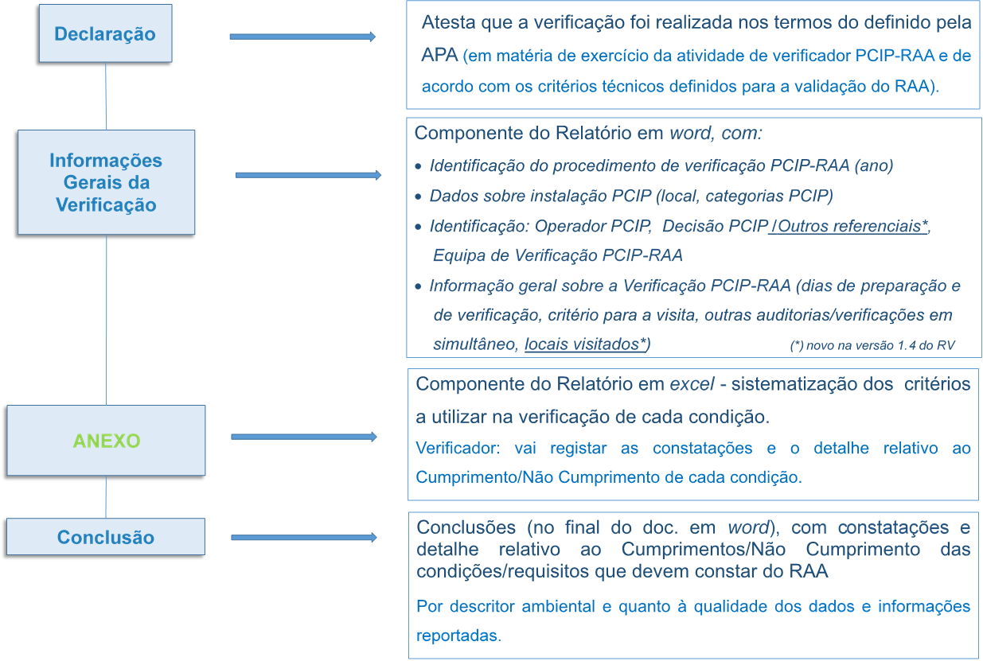

 | 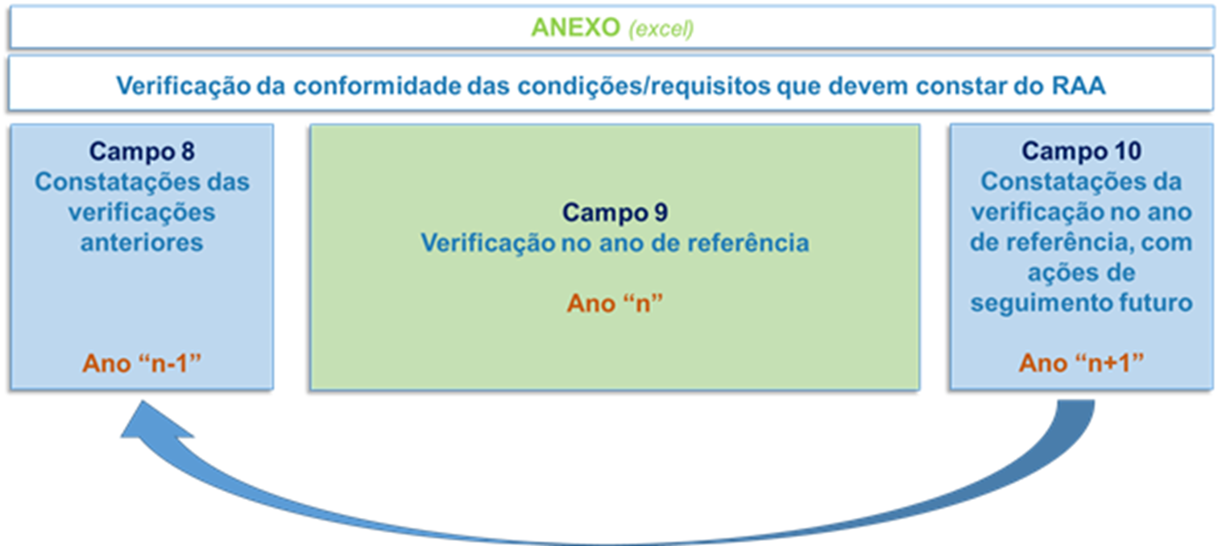

"Campo 9.Verif.MTD BREF XXX"/"Campo 9.Verif.Mod.Sist.MTD- XXX" - para a validação prévia das condições "sistematização das MTD". Integração dos critérios de verificação PCIP-RAA (campos 9.1 a 9.7) à Sistematização das MTD que se encontram anexos ao TUA e disponível em http://apambiente.pt/index.php?ref=17&subref=151&sub2ref=321&sub3ref=1477 :

Quando a Sistematização das MTD se encontra realizada em ficheiro excel conforme modelo disponibilizado por esta Agência, deve essa sistematização ser adicionada no presente ficheiro, devendo os critérios definidos para a verificação PCIP ser adicionados nessa sistematização das MTD (mantendo as listas de validação pré-definidas no presente ficheiro elaborada nos termos do documento de apoio à verificação PCIP-RAA "Termos e Condições para a Verificação PCIP-RAA").

